Sheet1
AI구조 |  | 번호 | 조건
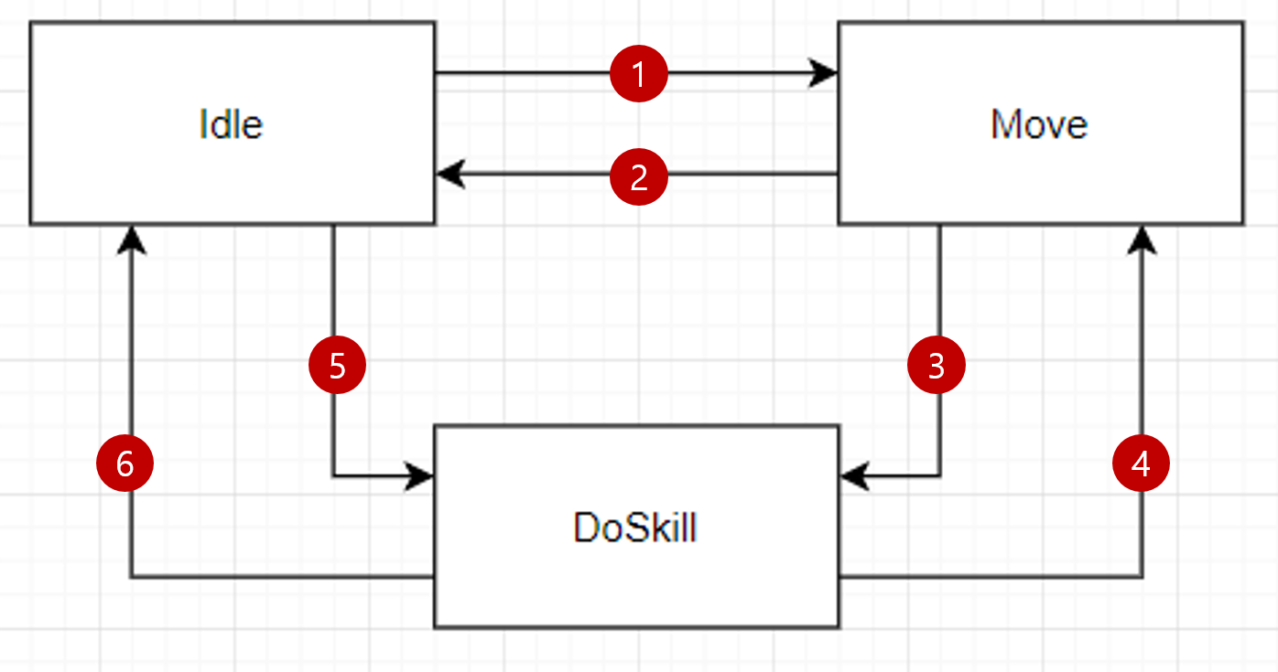 |  | 1 | PC의 인식 PC의 선빵

 |  | 2 | PC의 인식이 풀림 PC의 사망

 |  | 3 | 사용가능한 스킬이 있을경우

 |  | 4 | 사용가능한 스킬이 없음 And PC가 멀어질 경우

 |  | 5 | PC인식 PC선빵 사용가능한 스킬이 있을 경우

 |  | 6 | PC의 인식이 풀림 PC의 사망

Idle: Idle과 배회
Move: 따라간다. 언제까지?(melee: 인헨서레인지까지, Range, bonce: 스타일레인지)
DoSkill: 스킬 검색, 스킬 사용(range, Bounce는 4번으로 가지 않는다.)

1. PC의 인식: NPC인식 범위 안에 PC가 있고, 같은 플렛폼 안에 있고, PC와 NPC사이에 60도 이상이 없을 경우 NPC는 PC를 인식할 수 있다
2. PC의 인식 풀림: PC가 인식범위 안에서 사라지거나, PC와 NPC사이에 60도 이상의 경사가 생기거나, 같은 플렛폼이 아닐 경우 NPC의 PC에 대한 인식이 풀린다.
3. Idle: Idle과 배회
4. 스킬검색: 최우선적으로 사용할 스킬에 대해서 검색한다.

스킬검색 중요도 체크
(바운스>레인지) > 밀리 | : 거리에 따라서 결정, 바로 사용 할 수 있다면 밀리부터 사용
같은 스킬을 가질 경우 | : 데미지에 낮은 순으로 우선도가 높다.
데미지가 같을 경우 | : Abnormal이 없으면 우선도가 높다.
둘다 Abnormal이 같을 경우 | : Abnormal_Type.xlsx에 있는 순번에 따라 우선도가 다르다.
Abnormal이 같을경우 | : 기획자 목을 딴다.

